Sheet1

All.No. | Difficult.No. | Course.No. | 難易度 | コース | 判断方法 |  |  | 画像 area.No. | 画像 | 一般商品名 | 詳細商品名 | 想定金額 | 実際の金額 | 採用画像No.
 |  |  |  |  | 名前 | 形 | 色
1 | 1 | 1 | かんたん | １，やさい | o | o | o | V1 |  | さつまいも |  | ￥200
2 | 2 | 2 | かんたん | １，やさい | o | o | o | V2 |  | じゃがいも |  | ￥80
3 | 3 | 3 | かんたん | １，やさい | o | o | o | V3 |  | ピーマン |  | ￥50
4 | 4 | 4 | かんたん | １，やさい | o | o | o | V4 |  | トマト |  | ￥100
5 | 5 | 1 | かんたん | ２，やさい | o | o | x | V5 | 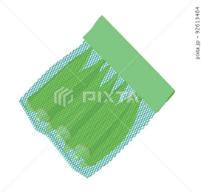 | オクラ |  | ￥100
6 | 6 | 2 | かんたん | ２，やさい | o | o | o | V6 |  | もやし |  | ￥25
7 | 7 | 3 | かんたん | ２，やさい | o | x | o | V7 |  | ナス |  | ￥300
8 | 8 | 4 | かんたん | ２，やさい | o | o | x | V8 |  | きゅうり |  | ￥200
9 | 1 | 1 | ふつう | １，おかし | o | o | o | S1 |  | うまい棒 |  | ￥15
10 | 2 | 2 | ふつう | １，おかし | o | o | o | S2 |  | ポテトフライ |  | ￥40
11 | 3 | 3 | ふつう | １，おかし | o | o | o | S3 |  | ココアシガレット |  | ￥50
12 | 4 | 4 | ふつう | １，おかし | o | o | o | S4 | 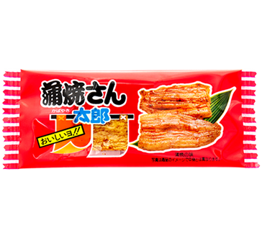 | かばやき |  | ￥15
13 | 5 | 1 | ふつう | ２，おかし | o | x | o | S5 |  | じゃがりこ |  | ￥140
14 | 6 | 2 | ふつう | ２，おかし | o | x | o | S6 |  | コアラのマーチ |  | ￥120
15 | 7 | 3 | ふつう | ２，おかし | o | x | o | S7 |  | ポテチ |  | ￥150
16 | 8 | 4 | ふつう | ２，おかし | o | o | o | S8 |  | しっとりチョコ |  | ￥120
17 | 1 | 1 | むずかしい | 1,飲み物 | o | x | o | D1 |  | コーラ（600ml） |  | ￥150
18 | 2 | 2 | むずかしい | 1,飲み物 | o | x | o | D2 |  | カルピス（600ml） |  | ￥130
19 | 3 | 3 | むずかしい | 1,飲み物 | o | x | o | D3 |  | なっちゃん（600ml） |  | ￥140
20 | 4 | 4 | むずかしい | 1,飲み物 | o | x | o | D4 |  | 生茶（600ml） |  | ￥120
21 | 5 | 1 | むずかしい | ２，飲み物 | o | o | o | D5 |  | 牛乳（１L） |  | ￥300
22 | 6 | 2 | むずかしい | ２，飲み物 | o | x | o | D6 | 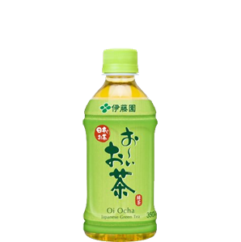 | おーいお茶（350ml） |  | ￥130
23 | 7 | 3 | むずかしい | ２，飲み物 | o | o | o | D7 |  | レモンスカッシュ(缶 350ml） |  | ￥140
24 | 8 | 4 | むずかしい | ２，飲み物 | o | x | o | D8 |  | ファンタ（1.5L） |  | ￥200
25 | 1 | 1 | おに | １，肉、部位 | o | x | x | M１ |  | 鶏もも肉 |  | ￥105
26 | 2 | 2 | おに | １，肉、部位 | o | x | x | M2 |  | ひき肉 |  | ￥130
27 | 3 | 3 | おに | １，肉、部位 | o | x | x | M3 | 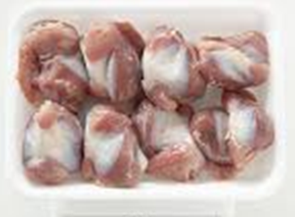 | 砂肝 |  | ￥100
28 | 4 | 4 | おに | １，肉、部位 | o | x | x | M4 |  | ヒレ肉 |  | ￥120
29 | 5 | 1 | おに | ２，肉、いろいろ | o | x | x | M5 |  | 豚ひき肉 |  | ￥130
30 | 6 | 2 | おに | ２，肉、いろいろ | o | x | x | M6 |  | 合いびき肉 |  | ￥110
31 | 7 | 3 | おに | ２，肉、いろいろ | o | x | x | M7 | 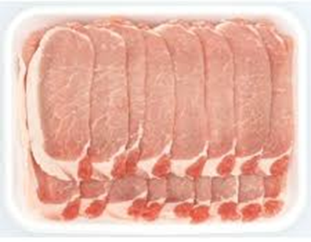 | ロース |  | ￥260
32 | 8 | 4 | おに | ２，肉、いろいろ | o | x | x | M8 | 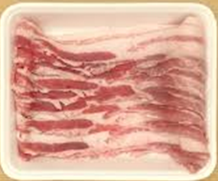 | バラ肉 |  | ￥168
33 | 9 | 5 | おに | ２，肉、いろいろ | o | x | x | M9 |  | コマ肉 |  | ￥168
34
35
36
37
38
39
40
41
42
43
44
45
46
47
48
49
50
51
52
53
54
55
56
57
58
59
60
61
62
63
64
65
66
67
68
69
70
71
72
73
74
75
76
77
78
79
80
81
82
83
84
85
86
87
88
89
90
91
92
93
94
95
96
97
98
99
100
101
102
103
104
105
106
107
108
109
110
111

